summary
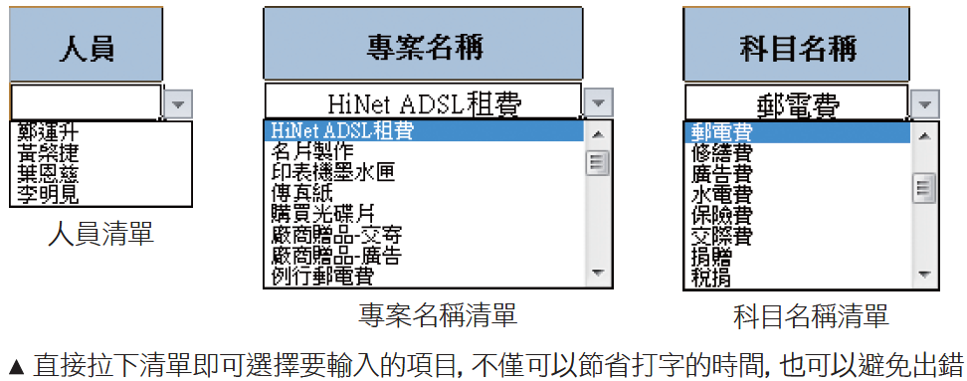
年度預算報表 | o使用「資料驗證」製作資料輸入清單
o使用「資料驗證」製作資料輸入清單
o使用「名稱」強化公式的易讀性
o運用 VLOOKUP 函數建立查表公式
o運用 SUBTOTAL 函數結算每月的預算小計
o運用 SUMIF 函數合計各項目的預算總額

 | o使用「名稱」強化公式的易讀性

 | o運用 VLOOKUP 函數建立查表公式
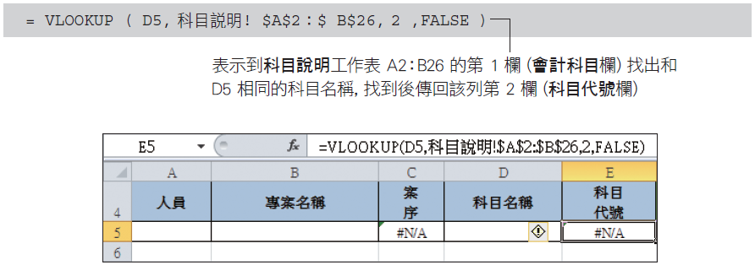

 | o運用 SUBTOTAL 函數結算每月的預算小計

 | o運用 SUMIF 函數合計各項目的預算總額
 | oSUMIF 函數可用來加總符合某搜尋條件的儲存格範圍，其格式如下：
 | nRange：要依據準則進行判斷的儲存格範圍，也就是要在這個範圍中找出符合準則的儲存格
 | nCriteria：判斷的準則，可以是數字、文字、或表示式，例如 100、"蘋果"、">100"
 | nSum_range：加總的儲存格範圍

subtotal
o運用 SUBTOTAL 函數結算每月的預算小計
SUBTOTAL 函數的用法

nFunction_num：指定運算的函數，參閱下表來指定，例如指定 9 表示使用 SUM 函數來運算，指定 1 表示用 AVERAGE 函數算出平均值
nRef1，Ref2：指定要計算小計的範圍，最多可指定 254 個範圍

o在列編號上面按右鈕執行『隱藏』命令即可將該列內容隱藏起來
o當 Function_ num 設為 101~111，則公式就會略過隱藏列數值不做計算
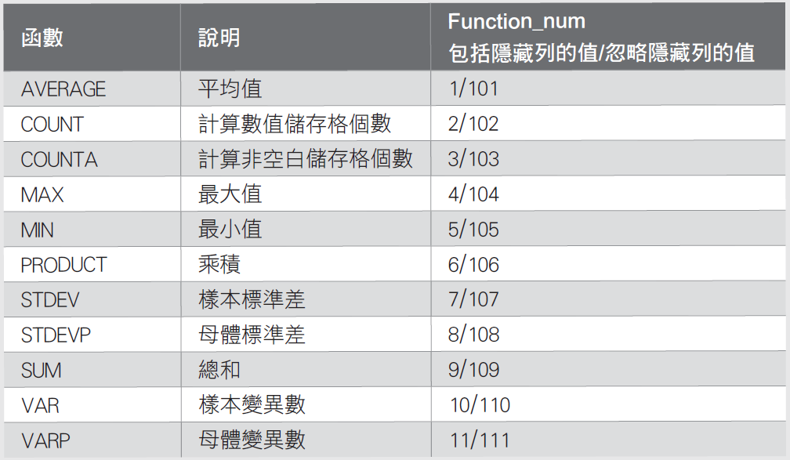

oSUBTOTAL 函數怎麼用
o請選取 F2 儲存格，然後輸入如下公式算出整個年度的預算總額 (因為它是加總預算合計金額欄位的值)

